表紙
 |  |  | 基本設計

 |  |  | アドオン設計書

 |  |  | 顧客 |  | 株式会社クラウン・パッケージ

 |  |  | プロジェクト名 |  | 基幹システム刷新PJ

 |  |  | 文書番号

 |  |  | Ｒｅｖ． |  | 1.00

 |  |  | 機密性区分 |  | 取扱注意（Ｃ）

 |  |  | システム名 |  | Webシステム |  |  |  |  | Ver. | 7.0.2

 |  |  | サブモジュール |  | MSBB_販売管理

 |  |  | 機能名 |  | 受注伝票

 |  |  | 機能ID |  | MSBBRA050

 |  |  | 機能区分 |  | 帳票

 |  |  | 開発区分 |  | アドオン

 |  |  |  |  |  |  | 作成 |  | 最終更新 |  |  | ご確認
 |  |  |  |  |  |  | MDSOL

 |  |  |  |  |  |  | 2022-10-03

←コピペ箇所
文書番号 | 画面ID |  | 画面名 |  |  | Version |  |  | Revision

M7-US-1140 | MSBBRA050 |  | 受注伝票 |  |  | 1.0.0 |  |  | r01.00

←コピペ箇所
共通（元データ）
Webシステム |  | 文書名 |  |  | モジュールID |  |  | MS |  |  | モジュール名 |  | Webシステム |  | 文書番号 | Version | Rev.
 |  | 画面説明書 |  |  | ｻﾌﾞﾓｼﾞｭｰﾙID |  |  | MSBB |  |  | ｻﾌﾞﾓｼﾞｭｰﾙ名 |  | 販売Webシステム |  | 972501-0-0001 | 1.0.0 | r00.00
 |  | 表紙 |  |  | 表題 |  |  | MSBBRA050 |  |  | 受注伝票
共通（リンク用）
Webシステム |  | 文書名 |  |  | モジュールID |  |  | MS |  |  | モジュール名 |  | Webシステム |  | 文書番号 | Version | Rev.
 |  | アドオン設計書 |  |  | ｻﾌﾞﾓｼﾞｭｰﾙID |  |  | MSBB |  |  | ｻﾌﾞﾓｼﾞｭｰﾙ名 |  | 販売Webシステム |  | 972501-0-0001 | 1.0.0 | r00.00
 |  | 表紙 |  |  | 表題 |  |  | MSBBRA050 |  |  | 受注伝票

概要シート用
Webシステム |  |  |  | 文書名 |  |  |  |  |  | モジュールID |  |  | MS | モジュール名 |  |  |  | 文書番号 | Version | Rev.
 |  |  |  | アドオン設計書 |  |  |  |  |  | サブモジュールID |  |  | MSBB | サブモジュール名 |  |  |  | 972501-0-0001 | 7.0.2 | 1.0
 |  |  |  | 表紙 |  |  |  |  |  | 表題 |  |  | MSBBRA050 | 受注伝票

帳票イメージ
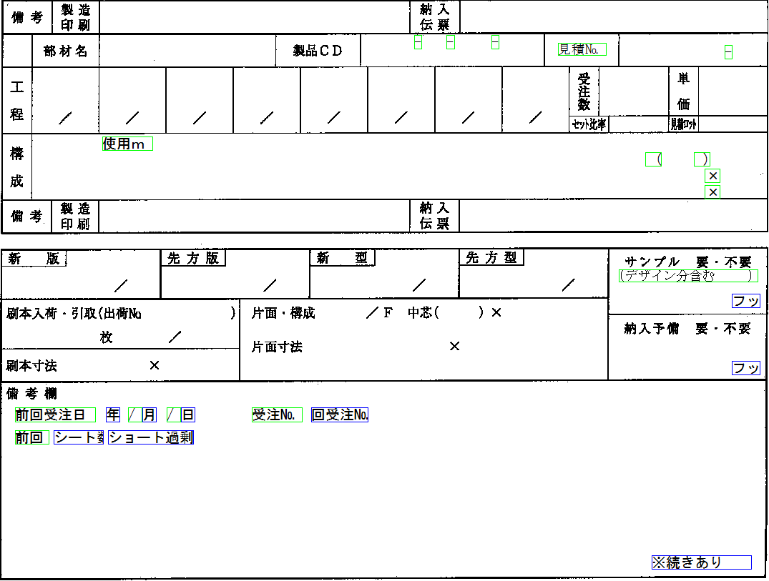
Webシステム | 文書名 | モジュールID | MS | モジュール名 | Webシステム | 文書番号 | Version | Rev.
 | アドオン設計書 | ｻﾌﾞﾓｼﾞｭｰﾙID | MSBB | ｻﾌﾞﾓｼﾞｭｰﾙ名 | 販売Webシステム | 972501-0-0001 | 7.0.2 | 1.0
 | 帳票イメージ | 表題 | MSBBRA050 | 受注伝票

帳票イメージ
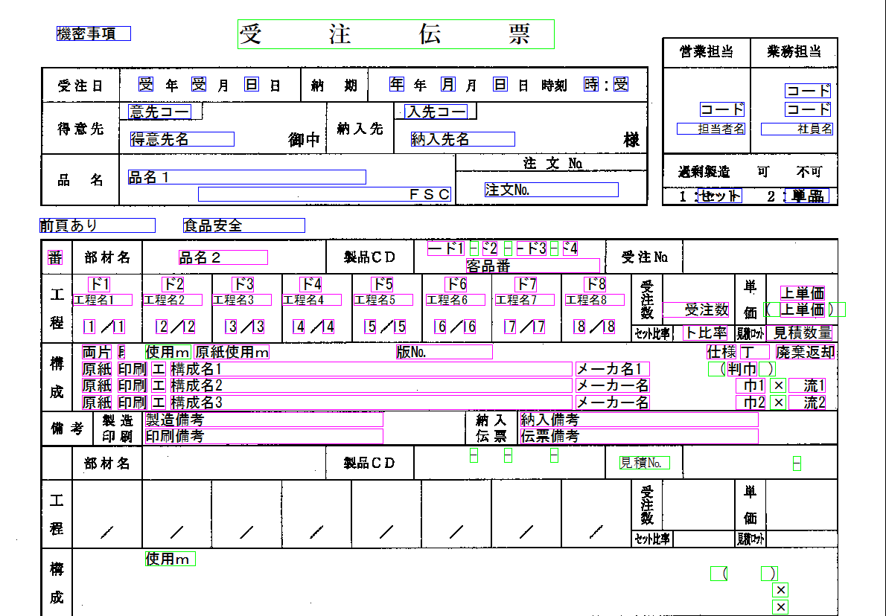

 |  |  |  |  |  |  |  |  | 青枠はヘッダー・フッター情報
 |  |  |  |  |  |  |  |  | ピンク枠は明細情報
 |  |  |  |  |  |  |  |  | 黄緑枠は固定情報

 |  |  |  |  |  |  |  |  |  | 廃棄返却 版型マスタ
 |  |  |  |  |  |  |  |  |  | 上単価→売上単価
 |  |  |  |  |  |  |  |  |  | シート数、ショート過剰
 |  |  |  |  |  |  |  |  |  | 原紙使用ｍ

